Sheet1
令和７⃣⃣年度 田二小スタンダード
重点目標 あいさつ・返事をしっかりしましょう
練馬区立田柄第二小学校 教育目標
元気な子ども 考える子ども 思いやる子ども
※休み時間のすごしかたは「遊びのきまり」
※給食のルールは「給食のやくそく」を見ましょう！
学校生活
登下校 | ①校帽をかぶります。 | 放課後 | ①忘れ物をしないように、前日に時間割を確かめ、準備をします。
 | ②忘れ物をしても、家に取りに帰りません。 |  | ②早退や遅刻のときは、家の人に教室まで付きそってもらいます。
 | ③登下校時刻を守ります。朝（8:10～8:15）→8:10になると昇降口から入れます。 |  | ③下校後は、校舎内には入りません。放課後、教室に入る場合は必ず担任の先生と一緒に行きます。
 | ④決められた通学路を通ります。
 | ⑤校庭の真ん中を通らず、校舎に沿った通路を歩きます。 |  | ④子供だけで忘れ物を取りに来られるのは5:00までです。取りに来たときは、主事さんや警備員さんに断り、職員室の先生に必ず声をかけます。
校舎内 | ①進んで元気よくあいさつをします。
 | ②名札をつけます。 |  | ⑤校庭開放で遊ぶときは、一度家に帰ってから来ます。
 | ③チャイムの合図を守ります。（休み時間が始まるまでは教室にいます。） |  | ⑥校庭開放・図書館開放・ぎんなん広場では、指導員の方の指示を聞きます。食べ物は持ってきません。自転車で来てはいけません。
 | ③廊下や階段は、右側を静かに歩きます。廊下や階段では、遊びません。
 | ④勝手に特別教室には入りません。 | 校外生活
 | ⑤職員室の先生に用があるときは、「職員室の入室のしかた」(職員室のとびらに、はってあります)を守って、先生方に声をかけます。
 |  | 出かけるとき | ①「だれと どこへ 何をしに」出かけ「何時までに帰るのか」を必ず家の人に伝えます。
学習中 | ①持ち物には、必ず名前を書きます。 |  | ②子どもだけで、お金を持って遊びに行きません。
 | ②筆箱には、次の物だけを入れます。（学校では箱形の筆箱を使用します。） |  | ③友達どうしで、おごったり、おごられたりはしません。
 | ・Ｂ以上の濃さの鉛筆を５本（シャープペンシルは持ってこない。） |  | ④「夕焼けチャイム」が鳴ったら家に帰ります。
 | ・赤鉛筆１本（ボールペン、マジックは使用しない。） |  | ⑤危ない遊びや人に迷惑をかける遊びはしません。
 | ・白い消しゴム１個（キャラクターや遊びの要素のある物は使用しない。） |  | ⑥ショッピングセンターやゲームセンター、アミューズメントパークなどへは子供だけで遊びに行きません。
 | ・名前ペン
 | ・ミニ定規（折りたたみ不可） | 交通安全 | ①横断歩道のない場所は渡りません。
 | ③次の時間の学習の準備をしてから、休み時間をとります。 |  | ②飛び出しや斜め横断はしません。
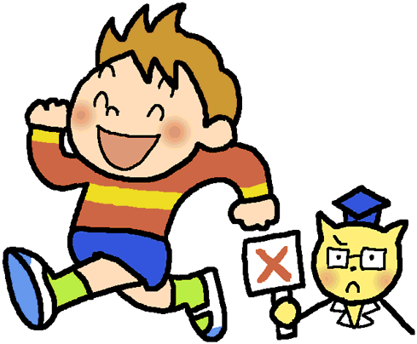
 | ④指名されたら「はい」とはっきりした声で返事をします。 |  | ③自転車の２人乗りはしません。
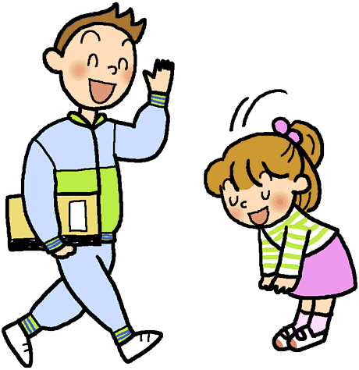
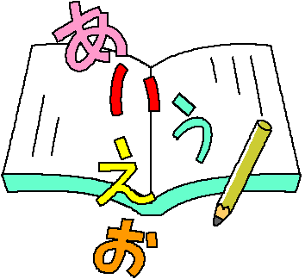
 | ⑤話の最後には、「です」「ます」をつけます。
 | ⑥友達の名前を呼ぶときには、「くん」「さん」をつけます。
 | ⑦特別教室への移動（体育以外）は、防災頭巾を持って行きます。
 | ⑧床に座って話を聞くときは、体育座りをします。
 | ⑨話を聞くときは、話す人を見て、話が終わるまで黙って聞きます。
 | ⑩キーホルダーなど、学習に必要のない物は持ってきません。

